Solicitud gráfica
 | Área: | Matemáticas |  |  | Fecha:
 | Grado: | 8 |  |  | 2016-03-03
 | Título del tema: |  |  |  | ¿Cuaderno de estudio o recurso? | Recurso
 | Editor: | Josué Malagón |  |  | Motor del recurso | M101

 | Código guión o recurso: | MA_08_10_CO_REC50 | ← Para determinar este código, visite la hoja de Ayuda
 |  |  |  |  | ESPECIFICACIÓN DE ARCHIVOS A ENTREGAR
Núm. | Archivo Shutterstock o ruta en web | Imagen para: | Tipo | Ubicación de la imagen en el recurso M101 | Nombre imagen SMALL | Tamaño imagen SMALL | Nombre imagen ZOOM | Tamaño imagen ZOOM | Descripción | Observaciones
IMG01 | ver observaciones | Recurso M101 | Ilustración | Contenido | MA_08_10_CO_REC50_IMG01n.png | 286 x 286 px | MA_08_10_CO_REC50_IMG01a.png | 500 x 500 px |  | 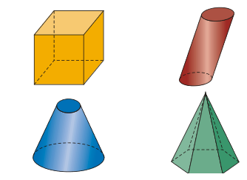
IMG02 | ver observaciones | Recurso M101 | Ilustración | Contenido | MA_08_10_CO_REC50_IMG02n.png | 286 x 286 px | MA_08_10_CO_REC50_IMG02a.png | 500 x 500 px |  | 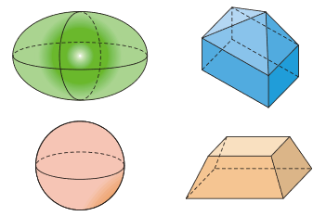
IMG03 | ver observaciones | Recurso M101 | Ilustración | Contenido | MA_08_10_CO_REC50_IMG03n.png | 286 x 286 px | MA_08_10_CO_REC50_IMG03a.png | 500 x 500 px |  | 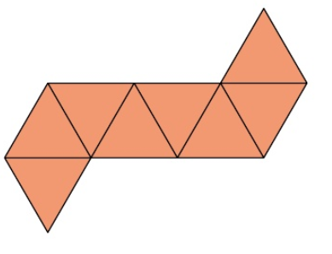
IMG04 | ver observaciones | Recurso M101 | Ilustración | Contenido | MA_08_10_CO_REC50_IMG04n.png | 286 x 286 px | MA_08_10_CO_REC50_IMG04a.png | 500 x 500 px |  | 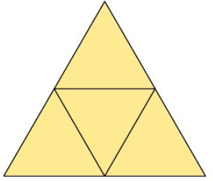
IMG05 | ver observaciones | Recurso M101 | Ilustración | Contenido | MA_08_10_CO_REC50_IMG05n.png | 286 x 286 px | MA_08_10_CO_REC50_IMG05a.png | 500 x 500 px | Tronco de piramide regular, sus bases son cuadrados | 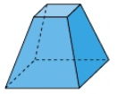
IMG06 | ver observaciones | Recurso M101 | Ilustración | Contenido | MA_08_10_CO_REC50_IMG06n.png | 286 x 286 px | MA_08_10_CO_REC50_IMG06a.png | 500 x 500 px | Paralelepípedo. Sus caras son paralelogramos | 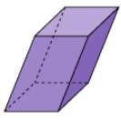
IMG07 | ver observaciones | Recurso M101 | Ilustración | Contenido | MA_08_10_CO_REC50_IMG07n.png | 286 x 286 px | MA_08_10_CO_REC50_IMG07a.png | 500 x 500 px | Pirámide pentagonal. Su base es un pentágono
IMG08 | ver observaciones | Recurso M101 | Ilustración | Contenido | MA_08_10_CO_REC50_IMG08n.png | 286 x 286 px | MA_08_10_CO_REC50_IMG08a.png | 500 x 500 px | Prisma pentagonal recto. Su base es un pentágono.

